Накладная-№3
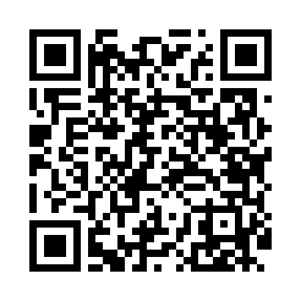
Номер товарно-транспортной накладной: |  |  | Торговый представитель: Amriyev Muhammad
Поставщик: Toshkent falcon fly 2 |  |  | Телефон торгового представителя: +998972880505
Дата отгрузки: 20.11.2025 |  |  | Контрагент: """" Klient
Дата консигнации: |  |  | Адрес:
Доставщик: |  |  | Телефон:
Телефон доставщика:
Время заказа: 20.11.2025 11:49:07
№ | Штрих-код | Название товаров (работ,услуг) | Количество | Количество в кейсе | Цена | Сумма
 |  |  | 28 |  |  | 103.6
1 | 6970659430203 | Металлическая подставка для Бумаги KD80-6574 Tissue Rack DB-2-103 | 2 | 2 шт. | 1.60 | 3.20
2 | 6947981501871 | Металлическая подставка для Бумаги KD09-1823, Tissue Holder DB-2-109 | 2 | 2 шт. | 1.30 | 2.60
3 | 6971824956719 | Набор кондитерских насадок из нержавеющей ста ли AFY1823-65 DB-5-213 | 2 | 2 шт. | 1.30 | 2.60
4 | 6744828012343 | Набор мерных ложек, 6 шт BES206 DB-65-34 | 2 | 2 шт. | 0.50 | 1
5 | 6909917140035 | Складная пластиковая корзина для белья, 40×50 см, DB-140-3 | 2 | 2 шт. | 3.50 | 7
6 | 6909917140691 | Складная пластиковая корзина для белья, 35×40 см, DB-140-69 | 1 | 1 шт. | 3.90 | 3.90
7 | 6920240023314 | Ҳаммом учун коврик 50*80CM XP-23-31 | 3 | 3 шт. | 7.10 | 21.30
8 | 6920240023437 | Коврики напольные для ванной комнаты 50*80CM XP-23-43 | 2 | 2 шт. | 4.50 | 9
9 | 6920240023574 | Напольные коврики для ванной комнаты 40*70CM XP-23-57 | 2 | 2 шт. | 4.40 | 8.80
10 | 6920240023598 | Коврики напольные для ванной комнаты 45*55CM XP-23-59 | 4 | 4 шт. | 3.70 | 14.80
11 | 6920240023581 | Коврики напольные для ванной комнаты 50*60CM XP-23-58 | 3 | 3 шт. | 4.60 | 13.80
12 | 6920240023215 | Коврики напольные для ванной комнаты 60*90CM XP-23-21 | 1 | 1 шт. | 6.10 | 6.10
13 | 6920240023222 | Коврики напольные для ванной комнаты 60*90CM XP-23-22 | 1 | 1 шт. | 5.70 | 5.70
14 | 6920240023604 | Коврики напольные для ванной комнаты 50*50CM XP-23-60 | 1 | 1 шт. | 3.80 | 3.80
Итого: 103.6$|->UZS: 1,295,000.00

